RESULTADOS Y SEGUIMIENTO
DIRECCIÓN GENERAL
SUBDIRECCIÓN DE TECNOLOGÍAS DE LA INFORMACIÓN Y COMUNICACIONES
DEPARTAMENTO DE GESTIÓN Y OPERACIÓN DE SERVICIOS DE TIC
RESULTADOS Y SEGUIMIENTO A LA OPERACIÓN DE LA MESA DE SERVICIO
MES AÑO - TIPO DE SERVICIO (INCIDENTE/REQUERIMIENTO)

Solicitudes recibidas: | [Indicar el número de Solicitudes Recibidas en el mes]
Solicitudes resueltas: | [Indicar el no. total de servicios resueltos en el mes]
Solicitudes pendientes: | [Indicar el numero de solicitudes que quedaron pendientes en el mes]

 | Solicitudes Resueltas en el tiempo comprometido | Usuarios Satisfechos con el servicio | Usuarios No Satisfechos con el servicio
 | [Indicar el numero de solicitudes resueltas en el tiempo comprometido en el mes] | [Indicar el número de usuarios satisfechos con el servicio en el mes] | [Indicar el número de usuarios no satisfechos con el servicio en el mes]

Encuesta de Satisfacción
Preguntas |  |  |  | Respuesta
 |  |  |  | Si | No
Indicar las n pregutas que se requieran en la encuesta |  |  |  | Numero de usuarios que contestaron SI a la pregunta | Numero de usuarios que contestaron NO la pregunta

Gáfica de Evaluación de Resultados
[Mostrar grafica de barras de acuerdo a las respuestas de las preguntas]

% Calidad | = número de usuarios satisfechos con el servicio recibido / número total de servicios resueltos * 100
% Eficiencia | = numero de solicitudes resueltas en el tiempo comprometido/numero de solicitudes se servicio recibidas*100

Fecha: dd/mm/aaaa |  |  |  |  | Página: 1 de #

Nota: Este reporte se tiene que realizar para incidentes y otro para requerimientos; Este reporte deberá tener la opción de indicar el mes y el año que se desea consultar y ser reflejado en el reporte, En relación a la encuesta se requiere que se puedan modificar las preguntas en caso de una solicitud de cambio, La encuesta de satisfacción, correspondera solo a los servicios NO satisfechos, para el calculo de numero de solicitudes resueltas en el tiempo comprometido se debe considerar lo indicado en la Hoja Monitoreo de OLA y SLA del apartado ∑ solicitudes resueltas en el tiempo comprometido

E J E M P LO
DIRECCIÓN GENERAL
SUBDIRECCIÓN DE TECNOLOGÍAS DE LA INFORMACIÓN Y COMUNICACIONES
DEPARTAMENTO DE GESTIÓN Y OPERACIÓN DE SERVICIOS DE TIC
RESULTADOS Y SEGUIMIENTO A LA OPERACIÓN DE LA MESA DE SERVICIO
ENERO DE 2015- INDICENTES

Solicitudes recibidas: | 402
Solicitudes resueltas: | 400
Solicitudes pendientes: | 2

 | Solicitudes Resueltas en el tiempo comprometido | Usuarios Satisfechos con el servicio | Usuarios No Satisfechos con el servicio
 | 390 | 387 | 13

Encuesta de Satisfacción
Preguntas |  |  |  | Respuesta
 |  |  |  | Si | No
¿La Mesa de Servicio de TIC provee al usuario de un número de referencia para el posterior seguimiento de cualquier solicitud realizada? |  |  |  | 7 | 6
¿Considera que el trato en la atención del personal de la Mesa de Servicio es adecuado? |  |  |  | 9 | 4
¿Considera que la solución a su solicitud es oportuna? |  |  |  | 8 | 5
¿Considera que la calidad de la solución es adecuada? |  |  |  | 8 | 5
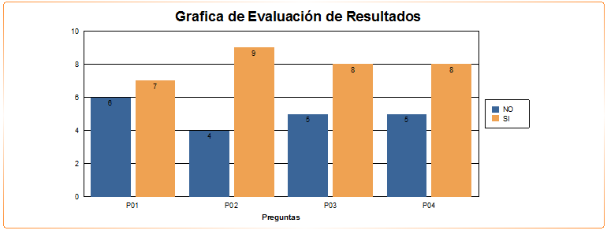

 | % Calidad | 96.75

 | % Eficiencia | 97.01

